Estadísticas
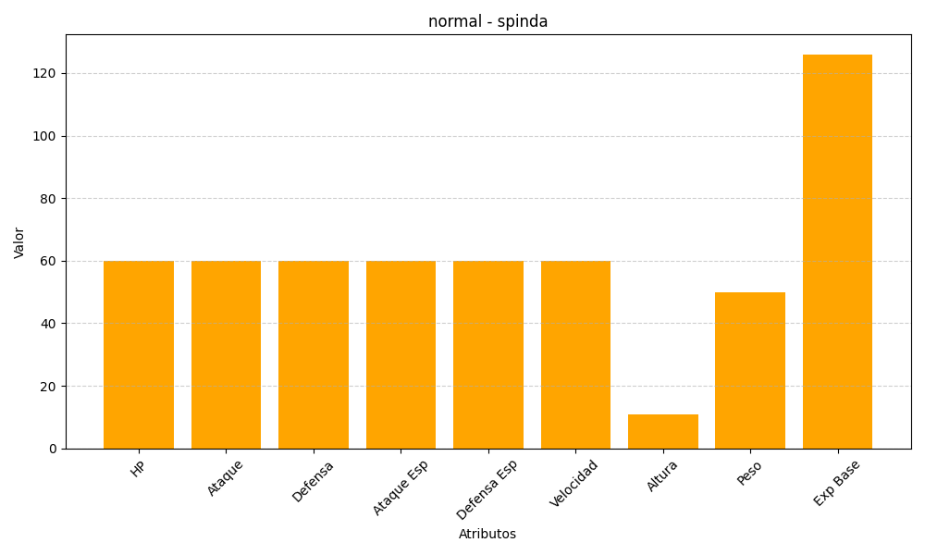
ID | Nombre | Tipo | HP | Ataque | Defensa | Ataque Especial | Defensa Especial | Velocidad | Altura | Peso | Experiencia Base
327 | spinda | normal | 60 | 60 | 60 | 60 | 60 | 60 | 11 | 50 | 126

